Додаток №1_форма пропозиції
Додаток №1 до Запиту_2269_SP
 | Форма цінової пропозиції

(Назва Учасника), надає свою пропозицію щодо участі у закупівлі Протипожежного обладнання та інвентарю
Відомості про підприємство |  |  |  | Повне найменування учасника – суб’єкта господарювання
 |  |  |  | Ідентифікаційний код за ЄДРПОУ або реєстраційний номер облікової картки платника податків
 |  |  |  | Реквізити (адреса - юридична та фактична, телефон, факс, телефон для контактів, e-mail, розрахунковий рахунок)
Відомості про особу (осіб), які уповноважені представляти інтереси Учасника |  |  |  | (Прізвище, ім’я, по батькові, посада, контактний телефон)
УВАГА! В розділі "Пропозиція" Учаснику необхідно вказати: модель, торгову марку, виробника та детально зазначати технічні характеристики продукції у відповідності до параметрів та вимог технічного опису даної таблиці та обов’язково надати фото. Вартість доставки та розвантаження має бути врахована у вартість товару, за адресою: м. Чоп (точна адреса буде надана переможцю закупівлі під час підписання Договору). У разі виявлення неякісного товару або такого, що не відповідає умовам договору, учасник-переможець зобов’язаний замінити неякісний товар протягом 5 робочих днів з моменту виявлення неякісного товару на якісний без будь-якої додаткової оплати з боку замовника.

№ з/п | Технічні характеристики та опис |  |  |  |  |  |  | Ціна, за одиницю, (з урахуванням всіх податків і зборів) * | Вартість, грн., (з урахуванням всіх податків і зборів) *
 | Запит** |  |  | Пропозиція (вказати модель, торгову марку, виробника, параметри та характеристики продукції, фото обов'язково) |  | Кількість | Одиниці вимірювання
 | Назва та фото |  | Технічні вимоги до товару | Назва та фото | Технічні вимоги до товару
1 | Карабін автоматичний Ozon 9-202 |  | Карабін, зачіп; Упаковка (ВхШхГ): 30x120x120 мм; Вага упаковки №1: 168 г; Виробник Україна |  |  | 48 | шт |  | 0.00
2 | Блок-ролик First Ascent Single 12 | 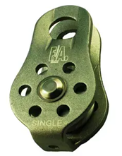 | Для рятувальних робіт; Високоефективний завдяки ролику на самозмащуючійся втулці; Легкий - алюмінієві щічки та ролик, компактна плоска форма; Робоче навантаження: 2х2=4 кН; Розривне навантаження: 2х10=20 кН; Для застосування на мотузках діаметром до 12 мм; Вага: 88 г |  |  | 18 | шт |  | 0.00
3 | Карабін овальний Ozon 9-201 |  | Карабін, зачіп, виробник Україна Упаковка №1 (ВхШхГ): 5x30x50 мм Вага упаковки №1: 37 г Виробник: Україна |  |  | 48 | шт |  | 0.00
4 | Карабін пожежний 4 мм 4 мм DIN 5299 C сталь | 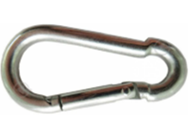 | Пожежний карабін; Матеріал: сталь; Покриття: білий цинк; Діаметр: 4мм, Довжина: 40мм; Максим. навантаження: до 100 кг; Виробник: Україна |  |  | 90 | шт |  | 0.00
5 | Карабін пожежний 10 мм 10 мм DIN 5299 C сталь |  | Пожежний карабін; Матеріал: сталь; Покриття: білий цинк; Діаметр: 10 мм, Довжина: 100 мм; Максим. навантаження: до 350 кг; Виробник: Україна |  |  | 48 | шт |  | 0.00
6 | Строп текстильний стрічковий кільцевий 0,6 м Sinew |  | Вид: строп страхувальний; Довжина стропи: 0,6 м; Матеріал стропи: канат текстильний; Розривне навантаження: 2300 кг; Країна-виробник: Україна |  |  | 18 | шт |  | 0.00
7 | Строп текстильний 1 м Sinew |  | Вид: строп страхувальний; Довжина стропи: 1 м; Матеріал стропи: канат текстильний; Розривне навантаження: 2300 кг; Кільцевий Ширина: 25 мм |  |  | 18 | шт |  | 0.00
8 | Строп із плетеного шнура 100V100 1 м Sinew |  | Вид: строп страхувальний; Довжина стропи: 1 м; Матеріал стропи: канат текстильний; Розривне навантаження: 2300 кг; Технічні особливості: подвійний |  |  | 6 | шт |  | 0.00
9 | Стенд пожежний закритого типу з перекидним ящиком для піска (з комплектацією кошма/багор/лом/лопата/топор/відро) + 2 Вогнегасника порошкових ВП-5 (ОП-5) | 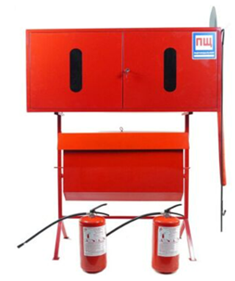 | Стенд пожежний закритого типу з перекидним ящиком для піска Розміри: Ширина - 1230 мм, Висота - 1636 мм, Глибина - 492 мм; Кількість дверей: 2; Комплектність: кошма-1шт., багор-1шт., лом-1шт., лопата-1шт., сокира-1шт., відро-1шт. ВП-5-2шт. Стандарт виготовлення згідно з ДСТУ / ГОСТ |  |  | 6 | шт |  | 0.00
10 | Сокира пожежна штурмова з діелектричною ручкою | 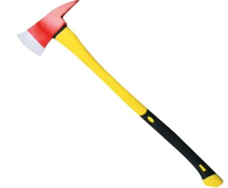 | Розмір: Ширина - 110 мм, Довжина - 880 мм; Вага: 2,7 кг; Виробник: ПОЖСОЮЗ; Країна виробник: Україна |  |  | 6 | шт |  | 0.00
11 | Бочка пожежна для води 200л | 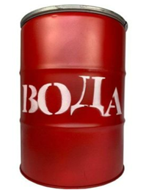 | Розмір: Висота - 880 мм, Діаметр - 580 мм; Вага: 20 кг; Наявність замку - Універсальний ключ; Стандарт виготовлення - згідно з ДСТУ / ГОСТ; Виробник: ПОЖСОЮЗ; Країна виробник: Україна |  |  | 12 | шт |  | 0.00
12 | Совок металевий червоний | 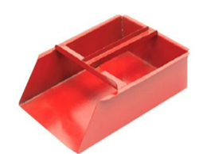 | Розмір: Ширина - 200 мм, Глибина - 55 мм, Довжина - 260 мм; Вага: 0,800 кг; Стандарт виготовлення: згідно з ДСТУ / ГОСТ; Країна виробник: Україна Виробник ПОЖСОЮЗ |  |  | 21 | шт |  | 0.00
13 | Вогнегасник порошковий ВП-9 | 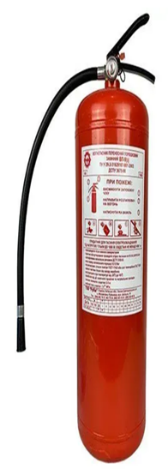 | Робоча речовина: порошок загального призначення; Витісняюча речовина: вуглекислий газ під тиском; Вага спорядженого вогнегасника: 12.20кг; Вага гасячого заряду: 9.00 кг; Тривалість випуску речовини: 10 секунд; Максимальна площа гасіння: до 45 м.кв.; Габаритні розміри: 585х180 мм; Довжина викиду струменя: не менш 4,50 метрів; Робочий тиск: 1,6 мПа або 16 бар; Термін експлуатації: 10 років; Діапазон допустимих температур Зберігання: від -20°C до +50°C |  |  | 17 | шт |  | 0.00
14 | Кронштейн транспортний для вогнегасника ВП-9 | 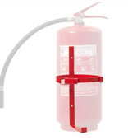 | Матеріал: з металевої планки; Розмір: висота 570 мм і колу - d 180 мм з клямкою |  |  | 17 | шт |  | 0.00
15 | Вогнегасник аерозольний ВВПА-400 | 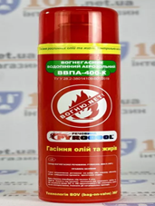 | Тип вогнегасника: аерозольний; Вага: 520 г; Об'єм: 400 мл; Розмір: 238 х 66 мм; Країна виробник: Україна |  |  | 9 | шт |  | 0.00
16 | Ключниця пожежна під ключ (з молоточком) | 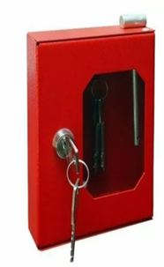 | Тип: навісний; Розмір: Висота - 160 мм, Ширина - 130 мм, Глибина - 40 мм, Товщина стінок - 0,8 мм; Вага: 0,500 кг; Комплектація: 2 ключа і молоточок; Кількість дверей: 1; Відкривання: правосторонній; Колір: червоний |  |  | 6 | шт |  | 0.00
17 | Сумка для інструменту | 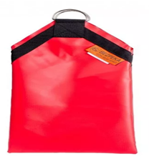 | Вид: сумка для інструменту; Розмір: 16 х 26 см; Матеріал: Тканина з ПВХ покриттям |  |  | 9 | шт |  | 0.00
Всього вартість пропозиції, грн* |  |  |  |  |  |  |  | 0.00
* Товариство Червоного Хреста України є громадською неприбутковою організацією і просить надати максимальні знижки на товар, вказаний у ціновій пропозиції.
** Закупівля відбувається одним лотом.
Пропозицію надати у форматі .pdf та у форматі Exel
Умови оплати: _______ (прописати у % післяплата / передплата)
Термін поставки (прописати): _______ (календарних днів з моменту укладення договору та оформлення замовлення)
Примітка: вартість одиниці продукції та загальну вартість пропозиції потрібно заповнювати у гривнях, зазначаючи цифрове значення, яке має не більше двох знаків після коми.
Ми погоджуємось, що всі витрати, пов’язані з пакуванням, доставкою товару, завантажувально-розвантажувальними роботами, здійснюються за рахунок Постачальника за адресою: м. Чоп (точна адреса буде надана переможцю закупівлі під час підписання Договору). Ми підтверджуємо, що при подачі пропозиції маємо всі запропоновані товари на складі Учасника і відвантаження можливе протягом узгодженого терміну поставки товарів.
Ми погоджуємося та ознайомлені з умовами типового Договору ТЧХУ (Додаток №2 до Запиту).
Ми погоджуємося з умовами, що Замовник має право розділити дану закупівлю між декількома постачальниками за умови наявності більш вигідних умов на різні позиції.
Ми погоджуємося з умовами, що Ви можете відхилити нашу чи всі надані пропозиції, та розуміємо, що Ви не обмежені у прийнятті будь-якої іншої пропозиції з більш вигідними для Вас умовами.
Ми погоджуємось зафіксувати цінову пропозицію протягом 90 календарних днів з моменту подачі.
Подаючи свою пропозицію ми підтверджуємо повну комплектацію та відповідність умовам зазначеним в Запиті.
Учасники повинні надсилати цінові пропозиції з підписом і печаткою (за наявності).

Керівник організації/ФОП:____________________________ ( ____________________)
МП підпис ПІБ

